АП+Прайс
 |  | АДРЕСНАЯ ПРОГРАММА И ПРАЙС

 |  | БАЛАШИХА

РАЙОН
 | Количество стендов | Микрорайон | Кол-во стендов | Дата начала РК (период 1мес) | Стоимость А5 220 руб стенд | Стоимость А4 330 руб стенд | Стоимость А3 600 руб стенд | Рекламный носитель
БАЛАШИХА | 329 | Балашиха 1 МКР | 146 | с 10 числа | 32,120.00 | 48,180.00 | 87,600.00 | Закрытый стенд в лифте
Балашиха 1 МКР | 146 | Балашиха 2 МКР | 144 | с 10 числа | 31,680.00 | 47,520.00 | 86,400.00 | Закрытый стенд в лифте
Евстафьева 9 | 2 | Балашиха 3 МКР | 39 | с 10 числа | 8,580.00 | 12,870.00 | 23,400.00 | Закрытый стенд в лифте
Живописная 1 | 1 | Итог | 329 |  | 72,380.00 | 108,570.00 | 197,400.00
Живописная 2 | 1
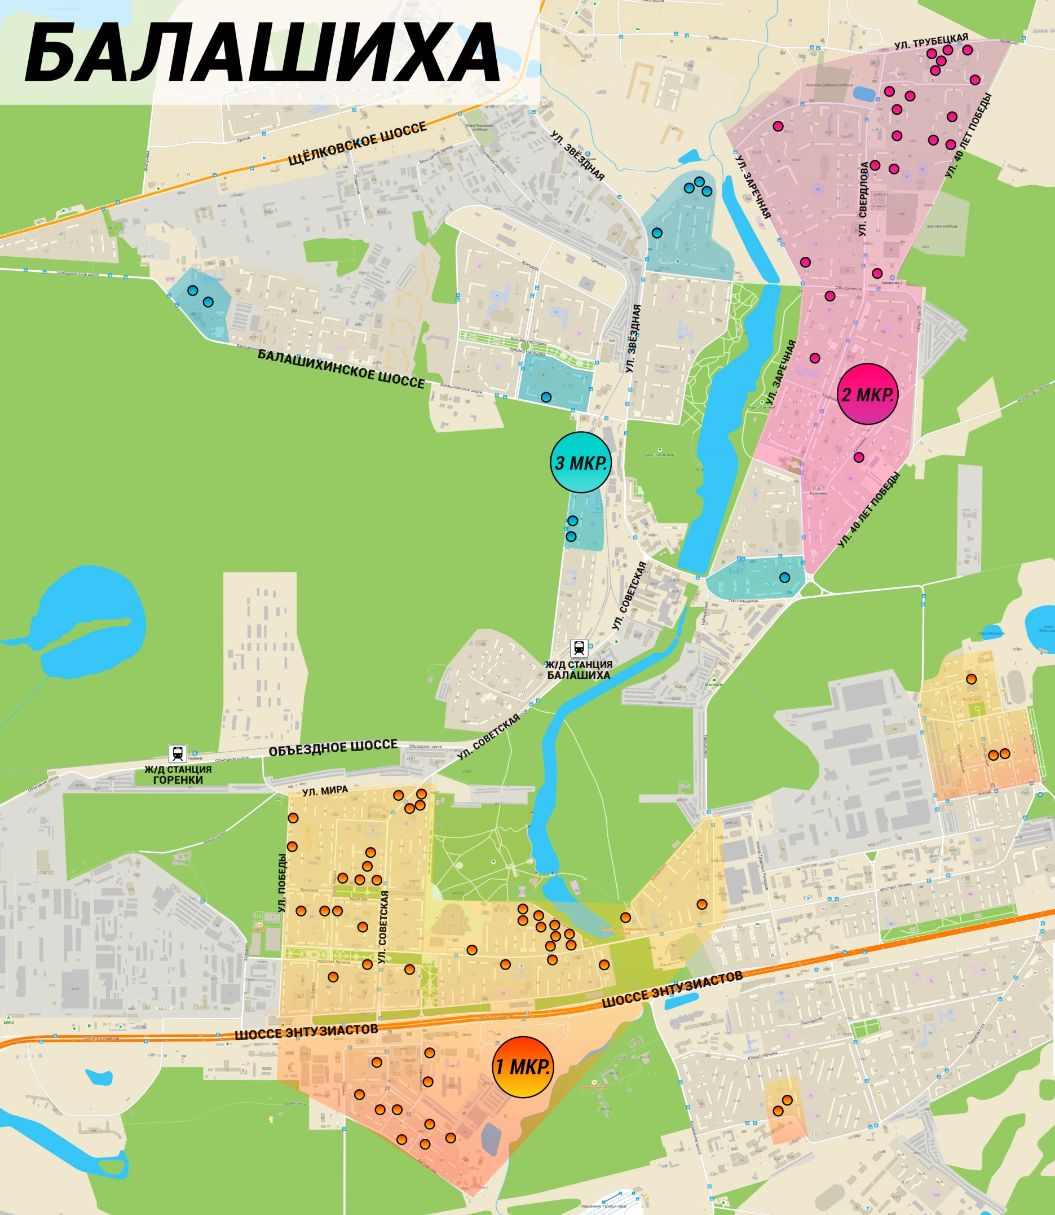
Живописная 3 | 1 |  |  |  |  |  |  |  | ИНТЕРАКТИВНАЯ КАРТА
Живописная 4 | 1
Живописная 5 | 1
Живописная 6 | 1
Живописная 7 | 1
Живописная 8 | 1
Карбышева 11 | 1
Карбышева 3 | 4
Карбышева 9 | 1
Карла Маркса 15 | 4
Карла Маркса 3 | 5
Карла Маркса 4 | 6
Крупской 10 | 1
Крупской 12 | 1
Крупской 1а | 1
Крупской 8 | 1
Октябрьская 8 | 1
Первомайская 1 | 10
Первомайская 16 | 4
Первомайская 19 | 4
Первомайская 6 | 6
Первомайская 7 | 5
Первомайская 8 | 4
Первомайская 9 | 4
Пл Славы 1 | 11
Победы 18 | 1
Победы 22 | 2
Полевая 2 | 2
Пр-т Ленина 1 | 2
Пр-т Ленина 18 | 2
Пр-т Ленина 22 | 4
Пр-т Ленина 30 | 10
Пр-т Ленина 31 | 7
Пр-т Ленина 47 | 3
Пр-т Ленина 53 | 2
Пушкинская 5 | 1
Северный пр-д 13 | 6
Советская 21 | 2
Советская 22 | 1
Советская 24 | 1
Советская 7а | 6
Терешковой 1 | 2
Флёрова 4А | 3
Ш Энтузиастов 36 | 5
Балашиха 2 МКР | 144
40 Лет Победы 25 | 5
40 Лет Победы 27 | 10
40 Лет Победы 33 | 12
Заречная 20 | 4
Заречная 39 | 1
Калинина 2В | 6
Майкла Лунна 3 | 12
Майкла Лунна 4 | 10
Майкла Лунна 5 | 14
Объединения 9\28 | 4
Свердлова 38 | 14
Свердлова 40 | 8
Свердлова 46 | 8
Свердлова 50 | 14
Свердлова 52\2 | 4
Трубецкая 104 | 2
Трубецкая 106 | 2
Трубецкая 108 | 2
Трубецкая 110 | 12
Балашиха 3 МКР | 39
Звёздная 14 | 8
Лётная 2 | 14
М-н Гагарина 11 | 2
М-н Гагарина 12 | 2
Орджоникидзе 24 | 2
Орджоникидзе 26 | 2
Солнечная 19 | 2
Солнечная 20 | 4
Солнечная 21 | 2
Текстильщиков 13 | 1
Общий итог | 329

